Sheet1
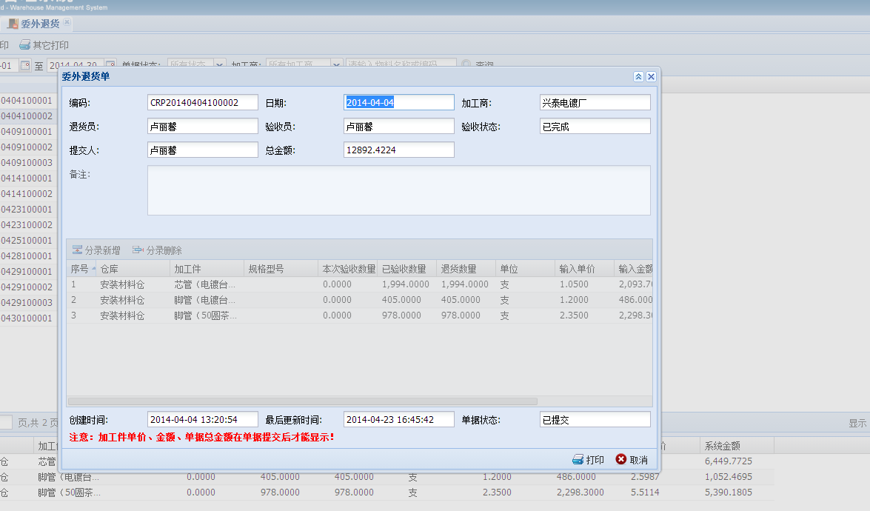

退货后可否不做验收？

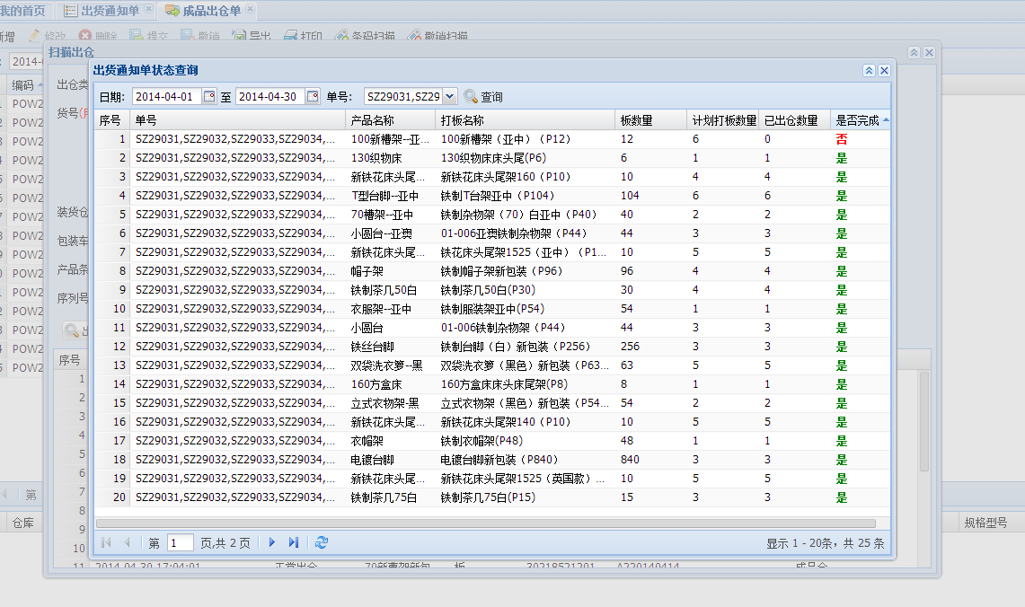

麻烦帮手删除此产品。（包括出货通知单、出货对数表的记录）

单号：
SZ29031,SZ29032,SZ29033,SZ29034,SZ29035,SZ29036,SZ29037

